Royal Clima
 |  |  |  |  | **

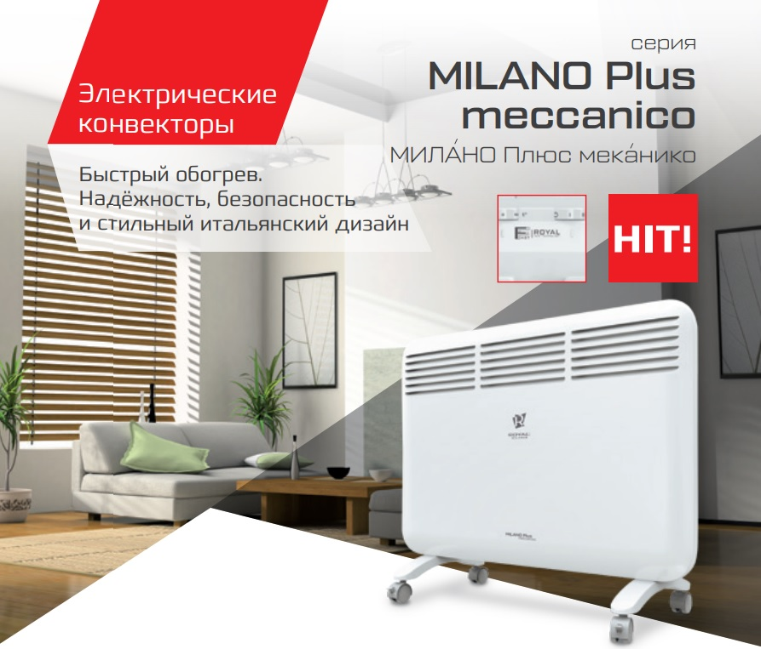
Электрические конвекторы:*
Модель |  | Серия | Цена, руб./шт. | Мощность, Вт
Электрический конвектор Royal Clima Bari REC-B2000M со стич-элементом | 284b6438-0ad5-11eb-84b1-b42e99c8d110 | Bari | 2,200.00 ₽ | 2000
Электрический конвектор Royal Clima Milano Plus Econo REC-MPE1000M со стич-элементом | 284b6432-0ad5-11eb-84b1-b42e99c8d110 | Milano Plus Econo | 2,130.00 ₽ | 1000
Электрический конвектор Royal Clima Milano Plus Econo REC-MPE1500M со стич-элементом | 284b6433-0ad5-11eb-84b1-b42e99c8d110 | Milano Plus Econo | 2,690.00 ₽ | 1500
Электрический конвектор Royal Clima Milano Plus Econo REC-MPE2000M со стич-элементом | 284b6434-0ad5-11eb-84b1-b42e99c8d110 | Milano Plus Econo | 2,940.00 ₽ | 2000
Электрический конвектор Royal Clima MILANO Plus elettronico REC-MP1000Е | 284b6426-0ad5-11eb-84b1-b42e99c8d110 | MILANO Plus elettronico | 3,800.00 ₽ | 1000
Электрический конвектор Royal Clima MILANO Plus elettronico REC-MP1500Е | 284b6427-0ad5-11eb-84b1-b42e99c8d110 | MILANO Plus elettronico | 4,290.00 ₽ | 1500
Электрический конвектор Royal Clima MILANO Plus elettronico REC-MP2000Е | 284b6428-0ad5-11eb-84b1-b42e99c8d110 | MILANO Plus elettronico | 4,780.00 ₽ | 2000
Электрический конвектор Royal Clima Milano Plus meccanico REC-MP1000M | 284b6429-0ad5-11eb-84b1-b42e99c8d110 | Milano Plus meccanico | 2,570.00 ₽ | 1000
Электрический конвектор Royal Clima Milano Plus meccanico REC-MP1500M | 284b642a-0ad5-11eb-84b1-b42e99c8d110 | Milano Plus meccanico | 3,190.00 ₽ | 1500
Электрический конвектор Royal Clima Milano Plus meccanico REC-MP2000M | 284b642b-0ad5-11eb-84b1-b42e99c8d110 | Milano Plus meccanico | 3,600.00 ₽ | 2000
Электрический конвектор Royal Clima SORENTO Econo REC-SE1000M со стич-элементом | 284b6435-0ad5-11eb-84b1-b42e99c8d110 | SORENTO Econo | 2,080.00 ₽ | 1000
Электрический конвектор Royal Clima SORENTO Econo REC-SE1500M со стич-элементом | 284b6436-0ad5-11eb-84b1-b42e99c8d110 | SORENTO Econo | 2,640.00 ₽ | 1500
Электрический конвектор Royal Clima SORENTO Econo REC-SE2000M со стич-элементом | 284b6437-0ad5-11eb-84b1-b42e99c8d110 | SORENTO Econo | 2,940.00 ₽ | 2000
Электрический конвектор Royal Clima SORENTO elettronico REC-S1000Е | 284b642c-0ad5-11eb-84b1-b42e99c8d110 | SORENTO elettronico | 3,990.00 ₽ | 1000
Электрический конвектор Royal Clima SORENTO elettronico REC-S1500Е | 284b642d-0ad5-11eb-84b1-b42e99c8d110 | SORENTO elettronico | 4,420.00 ₽ | 1500
Электрический конвектор Royal Clima SORENTO elettronico REC-S2000Е | 284b642e-0ad5-11eb-84b1-b42e99c8d110 | SORENTO elettronico | 5,020.00 ₽ | 2000
Электрический конвектор Royal Clima SORENTO meccanico REC-S1000M | 284b642f-0ad5-11eb-84b1-b42e99c8d110 | SORENTO meccanico | 2,690.00 ₽ | 1000
Электрический конвектор Royal Clima SORENTO meccanico REC-S1500M | 284b6430-0ad5-11eb-84b1-b42e99c8d110 | SORENTO meccanico | 3,350.00 ₽ | 1500
Электрический конвектор Royal Clima SORENTO meccanico REC-S2000M | 284b6431-0ad5-11eb-84b1-b42e99c8d110 | SORENTO meccanico | 3,780.00 ₽ | 2000

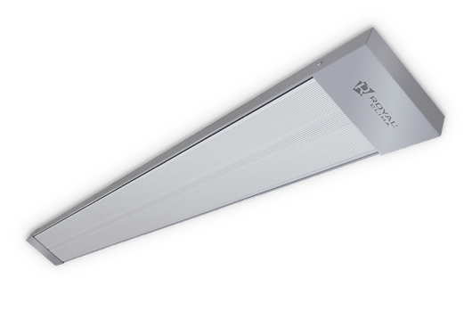
Инфракрасные обогреватели:*
Модель |  | Серия | Цена, руб./шт. | Мощность, Вт |  | Raggio 2.0
Инфракрасный обогреватель Royal Clima Raggio 2.0 RIH-R1000S | 284b643a-0ad5-11eb-84b1-b42e99c8d110 | Raggio 2.0 | 2,320.00 ₽ | 1000
Инфракрасный обогреватель Royal Clima Raggio 2.0 RIH-R2000S | 284b643b-0ad5-11eb-84b1-b42e99c8d110 | Raggio 2.1 | 4,050.00 ₽ | 2000
Инфракрасный обогреватель Royal Clima Raggio 2.0 RIH-R3000S | 284b643c-0ad5-11eb-84b1-b42e99c8d110 | Raggio 2.2 | 6,380.00 ₽ | 3000
Инфракрасный обогреватель Royal Clima Raggio 2.0 RIH-R4000S | 284b643d-0ad5-11eb-84b1-b42e99c8d110 | Raggio 2.3 | 7,000.00 ₽ | 4000
Инфракрасный обогреватель Royal Clima Raggio 2.0 RIH-R800S | 284b6439-0ad5-11eb-84b1-b42e99c8d110 | Raggio 2.4 | 2,030.00 ₽ | 800

Масляные радиаторы:*
Модель |  | Серия | Цена, руб./шт. | Мощность, Вт |  | Bergamo | Catania | Ferrara
Масляный радиатор Royal Clima Bergamo ROR-B11-2200M | 284b6425-0ad5-11eb-84b1-b42e99c8d110 | Bergamo | 3,840.00 ₽ | 2200
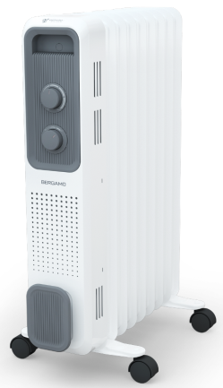
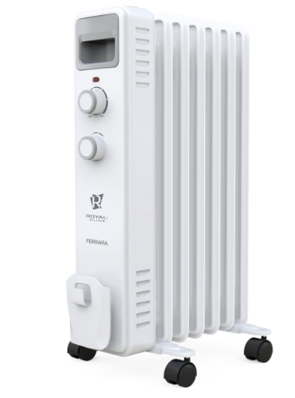
Масляный радиатор Royal Clima Bergamo ROR-B5-1000M | 284b6422-0ad5-11eb-84b1-b42e99c8d110 | Bergamo | 2,450.00 ₽ | 1000
Масляный радиатор Royal Clima Bergamo ROR-B7-1500M | 284b6423-0ad5-11eb-84b1-b42e99c8d110 | Bergamo | 2,820.00 ₽ | 1500
Масляный радиатор Royal Clima Bergamo ROR-B9-2000M | 284b6424-0ad5-11eb-84b1-b42e99c8d110 | Bergamo | 3,360.00 ₽ | 2000
Масляный радиатор Royal Clima Catania ROR-C11-2200M | 284b641d-0ad5-11eb-84b1-b42e99c8d110 | Catania | 3,680.00 ₽ | 2200
Масляный радиатор Royal Clima Catania ROR-C5-1000M | 284b641a-0ad5-11eb-84b1-b42e99c8d110 | Catania | 2,260.00 ₽ | 1000
Масляный радиатор Royal Clima Catania ROR-C7-1500M | 284b641b-0ad5-11eb-84b1-b42e99c8d110 | Catania | 2,690.00 ₽ | 1500
Масляный радиатор Royal Clima Catania ROR-C9-2000M | 284b641c-0ad5-11eb-84b1-b42e99c8d110 | Catania | 3,190.00 ₽ | 2000
Масляный радиатор Royal Clima Ferrara ROR-F11-2500M | 284b6421-0ad5-11eb-84b1-b42e99c8d110 | Ferrara | 3,550.00 ₽ | 2500
Масляный радиатор Royal Clima Ferrara ROR-F5-1000M | 284b641e-0ad5-11eb-84b1-b42e99c8d110 | Ferrara | 2,200.00 ₽ | 1000
Масляный радиатор Royal Clima Ferrara ROR-F7-1500M | 284b641f-0ad5-11eb-84b1-b42e99c8d110 | Ferrara | 2,570.00 ₽ | 1500
Масляный радиатор Royal Clima Ferrara ROR-F9-2000M | 284b6420-0ad5-11eb-84b1-b42e99c8d110 | Ferrara | 3,060.00 ₽ | 2000
 | КЛИМАТ ХЭЛП. Ваша скорая климатическая помощь! ООО «Б-ТОРГ» ИНН: 5404098520 / КПП: 540401001 ОГРН: 1205400001344; Юридический адрес: 630052, Новосибирская обл., Новосибирск г, Немировича-Данченко ул, дом 14/1, квартира 31; +7 (383) 381-63-89, +7-953-888-08-91; www.climate-help.ru; Instegram : @climate_help; climate-help@b-torg.ru; *Прайс-лист действителен с 25 октября 2020 года. Цены указаны без НДС! **Не является публичной офертой! Полный ассортимент, актуальные цены и подробности акций уточняйте у нашего менеджера.

Продажа, ремонт, установка и диагностика климатического,
холодильного и отопительного оборудования

Zilon
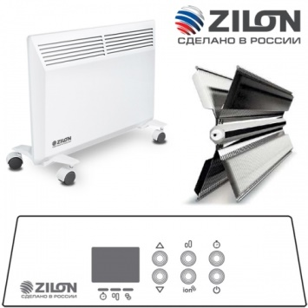 **

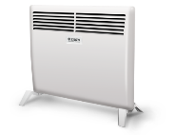
Электрические конвекторы:*
Модель |  | Серия | Цена, руб./шт. | Мощность, Вт | АТЛЕТ и АТЛЕТ 2.0
Электрический конвектор Zilon серия АТЛЕТ 2.0 ZHC-1000 А2.0 со стич-элементом | 284b644c-0ad5-11eb-84b1-b42e99c8d110 | АТЛЕТ 2.0 | 2,200.00 ₽ | 1000
Электрический конвектор Zilon серия АТЛЕТ 2.0 ZHC-1500 А2.0 со стич-элементом | 284b644d-0ad5-11eb-84b1-b42e99c8d110 | АТЛЕТ 2.0 | 2,690.00 ₽ | 1500
Электрический конвектор Zilon серия АТЛЕТ 2.0 ZHC-2000 А2.0 со стич-элементом | 284b644e-0ad5-11eb-84b1-b42e99c8d110 | АТЛЕТ 2.0 | 3,060.00 ₽ | 2000
Электрический конвектор Zilon серия АТЛЕТ ZHC-1000 А со стич-элементом | 284b6449-0ad5-11eb-84b1-b42e99c8d110 | АТЛЕТ | 2,210.00 ₽ | 1000
Электрический конвектор Zilon серия АТЛЕТ ZHC-1500 А со стич-элементом | 284b644a-0ad5-11eb-84b1-b42e99c8d110 | АТЛЕТ | 2,830.00 ₽ | 1500 | КОМФОРТ 3.0 и КОМФОРТ Е3.0
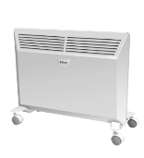
Электрический конвектор Zilon серия АТЛЕТ ZHC-2000 А А со стич-элементом | 284b644b-0ad5-11eb-84b1-b42e99c8d110 | АТЛЕТ | 3,080.00 ₽ | 2000
Электрический конвектор Zilon серия КОМФОРТ 3.0 ZHC-1000 SR3.0 | 284b644f-0ad5-11eb-84b1-b42e99c8d110 | КОМФОРТ 3.0 | 2,850.00 ₽ | 1000
Электрический конвектор Zilon серия КОМФОРТ 3.0 ZHC-1500 SR3.0 | 284b6450-0ad5-11eb-84b1-b42e99c8d110 | КОМФОРТ 3.0 | 3,550.00 ₽ | 1500
Электрический конвектор Zilon серия КОМФОРТ 3.0 ZHC-2000 SR3.0 | 9b1d2226-0ae9-11eb-84b1-b42e99c8d110 | КОМФОРТ 3.0 | 3,920.00 ₽ | 2000
Электрический конвектор Zilon серия КОМФОРТ Е3.0 ZHC-1000 Е3.0 | 9b1d2227-0ae9-11eb-84b1-b42e99c8d110 | КОМФОРТ Е3.0 | 4,170.00 ₽ | 1000 | УЮТ
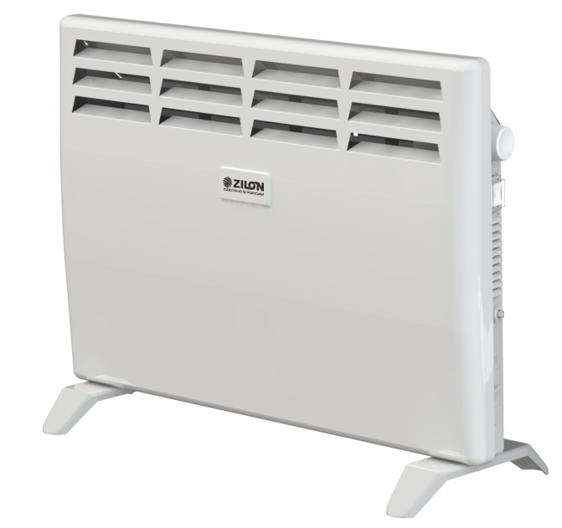
Электрический конвектор Zilon серия КОМФОРТ Е3.0 ZHC-1500 Е3.0 | 9b1d2228-0ae9-11eb-84b1-b42e99c8d110 | КОМФОРТ Е3.0 | 4,440.00 ₽ | 1500
Электрический конвектор Zilon серия КОМФОРТ Е3.0 ZHC-2000 Е3.0 | 9b1d2229-0ae9-11eb-84b1-b42e99c8d110 | КОМФОРТ Е3.0 | 5,150.00 ₽ | 2000
Электрический конвектор Zilon серия УЮТ ZHC-1000 SR3.0 ECO с Х-образным элементом | 9b1d222b-0ae9-11eb-84b1-b42e99c8d110 | УЮТ | 2,320.00 ₽ | 1000
Электрический конвектор Zilon серия УЮТ ZHC-1500 SR3.0 ECO с Х-образным элементом | 9b1d222c-0ae9-11eb-84b1-b42e99c8d110 | УЮТ | 2,890.00 ₽ | 1500
Электрический конвектор Zilon серия УЮТ ZHC-2000 SR3.0 ECO с Х-образным элементом | 9b1d222d-0ae9-11eb-84b1-b42e99c8d110 | УЮТ | 3,430.00 ₽ | 2000
Кронштейн для крепления конвектора на стену Zilon ZHC-BR 3.0 для серии АТЛЕТ и КОМФОРТ | 9b1d222a-0ae9-11eb-84b1-b42e99c8d110 | для серии АТЛЕТ и КОМФОРТ | 180.00 ₽ | -

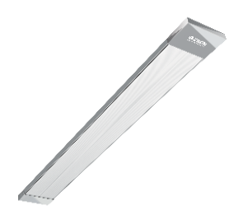
Инфракрасные обогреватели:*
Модель |  | Серия | Цена, руб./шт. | Мощность, Вт
Инфракрасный обогреватель Zilon серия ГЕЛИОС IR-0.6SN3 | 9b1d222e-0ae9-11eb-84b1-b42e99c8d110 | ГЕЛИОС | 2,080.00 ₽ | 600 | ГЕЛИОС
Инфракрасный обогреватель Zilon серия ГЕЛИОС IR-0.8SN3 | 9b1d222f-0ae9-11eb-84b1-b42e99c8d110 | ГЕЛИОС | 2,320.00 ₽ | 800
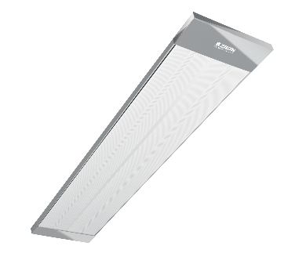
Инфракрасный обогреватель Zilon серия ГЕЛИОС IR-1.0SN3 | 9b1d2230-0ae9-11eb-84b1-b42e99c8d110 | ГЕЛИОС | 2,820.00 ₽ | 1000
Инфракрасный обогреватель Zilon серия ГЕЛИОС IR-1.4SN3 | 9b1d2231-0ae9-11eb-84b1-b42e99c8d110 | ГЕЛИОС | 3,190.00 ₽ | 1400
Инфракрасный обогреватель Zilon серия ГЕЛИОС IR-1.5SN3 | 9b1d2232-0ae9-11eb-84b1-b42e99c8d110 | ГЕЛИОС | 3,680.00 ₽ | 1500
Инфракрасный обогреватель Zilon серия ГЕЛИОС IR-1.6EN3 | 9b1d2233-0ae9-11eb-84b1-b42e99c8d110 | ГЕЛИОС | 4,540.00 ₽ | 1600
Инфракрасный обогреватель Zilon серия ГЕЛИОС IR-2.0EN3 | 9b1d2234-0ae9-11eb-84b1-b42e99c8d110 | ГЕЛИОС | 4,800.00 ₽ | 2000
Инфракрасный обогреватель Zilon серия ГЕЛИОС IR-3.0EN3 | 9b1d2235-0ae9-11eb-84b1-b42e99c8d110 | ГЕЛИОС | 6,540.00 ₽ | 3000
Инфракрасный обогреватель Zilon серия ГЕЛИОС IR-3.0SN2 | 9b1d2236-0ae9-11eb-84b1-b42e99c8d110 | ГЕЛИОС | 7,860.00 ₽ | 3000
Инфракрасный обогреватель Zilon серия ГЕЛИОС IR-4.0SN2 | 9b1d2237-0ae9-11eb-84b1-b42e99c8d110 | ГЕЛИОС | 8,110.00 ₽ | 4000
Кронштейн поворотный для ИК-обогревателя МКО-1 для IR-0.6SN3, IR-0.8SN3, IR-1.0SN3, IR-1.4SN3, IR-1. | 9b1d2238-0ae9-11eb-84b1-b42e99c8d110 | - | 270.00 ₽ | -
Кронштейн поворотный для ИК-обогревателя МКО-2 для IR-1.5EN3, IR-1.6EN3, IR-2.0EN3, IR-3.0EN3 | 9b1d2239-0ae9-11eb-84b1-b42e99c8d110 | - | 360.00 ₽ | -
Комнатный термостат ZA-1 | 9b1d223a-0ae9-11eb-84b1-b42e99c8d110 |  | 700.00 ₽ | -

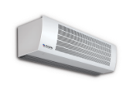
Электрические тепловые завесы:*
Модель |  | Серия | Цена, руб./шт. | Мощность, кВт | ГОЛЬФСТРИМ
Электрическая тепловая завеса Zilon серия ГОЛЬФСТРИМ ZVV-1.5W25 с водяным нагревом | 9b1d224f-0ae9-11eb-84b1-b42e99c8d110 | ГОЛЬФСТРИМ | 39,840.00 ₽ | 28 / 24,9 / 21,5
Электрическая тепловая завеса Zilon серия ГОЛЬФСТРИМ ZVV-1W10 с водяным нагревом | 9b1d224c-0ae9-11eb-84b1-b42e99c8d110 | ГОЛЬФСТРИМ | 24,590.00 ₽ | 11 / 9,9 / 8,8
Электрическая тепловая завеса Zilon серия ГОЛЬФСТРИМ ZVV-1W15 с водяным нагревом | 9b1d224e-0ae9-11eb-84b1-b42e99c8d110 | ГОЛЬФСТРИМ | 29,750.00 ₽ | 17,1 / 15,2 / 13
Электрическая тепловая завеса Zilon серия ГОЛЬФСТРИМ ZVV-2W25 с водяным нагревом | 9b1d224d-0ae9-11eb-84b1-b42e99c8d110 | ГОЛЬФСТРИМ | 41,190.00 ₽ | 27,7 / 24,8 / 21,5 | ГОЛЬФСТРИМ ДЕКОР
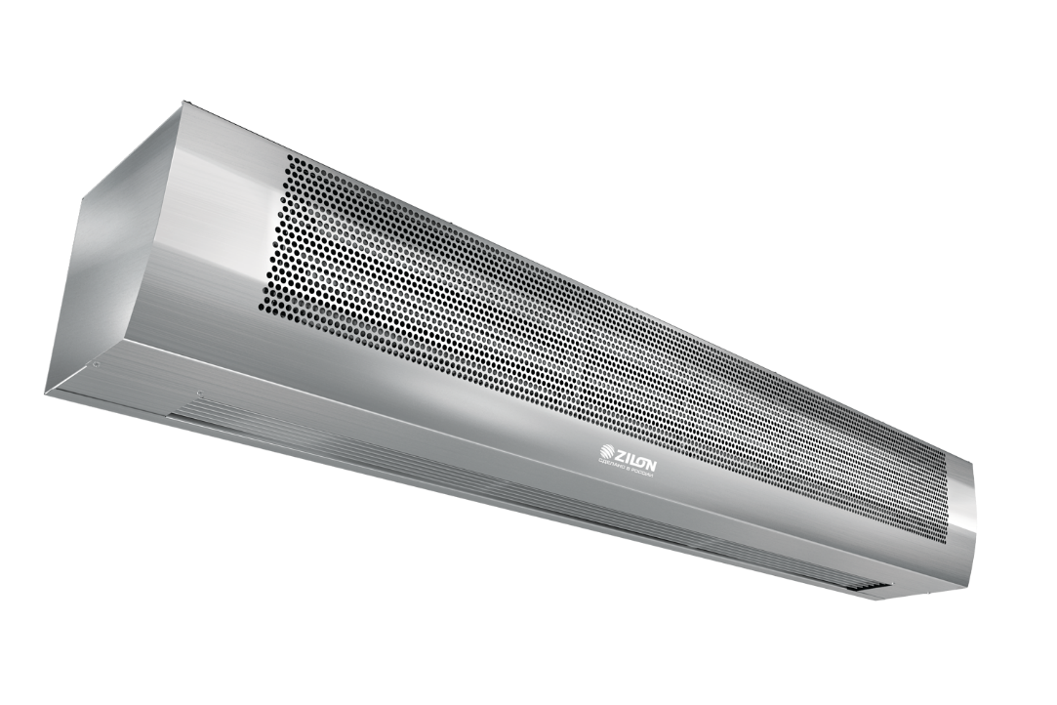
Электрическая тепловая завеса Zilon серия ГОЛЬФСТРИМ ZVV-2W40 с водяным нагревом | 9b1d2250-0ae9-11eb-84b1-b42e99c8d110 | ГОЛЬФСТРИМ | 44,880.00 ₽ | 39,6 / 35,8 / 31,6
Электрическая тепловая завеса Zilon серия ГОЛЬФСТРИМ ДЕКОР ZVV-1.5W25 2.0 нерж. с водяным нагревом | 9b1d2261-0ae9-11eb-84b1-b42e99c8d110 | ГОЛЬФСТРИМ ДЕКОР | 44,580.00 ₽ | 28 / 24,9 / 21,5
Электрическая тепловая завеса Zilon серия ГОЛЬФСТРИМ ДЕКОР ZVV-1W10 2.0 нерж. с водяным нагревом | 9b1d225e-0ae9-11eb-84b1-b42e99c8d110 | ГОЛЬФСТРИМ ДЕКОР | 30,570.00 ₽ | 11 / 9,9 / 8,8
Электрическая тепловая завеса Zilon серия ГОЛЬФСТРИМ ДЕКОР ZVV-1W15 2.0 нерж. с водяным нагревом | 9b1d2260-0ae9-11eb-84b1-b42e99c8d110 | ГОЛЬФСТРИМ ДЕКОР | 35,540.00 ₽ | 17,1 / 15,2 / 13 | ЗАСЛОН
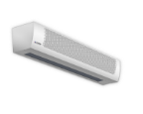
Электрическая тепловая завеса Zilon серия ГОЛЬФСТРИМ ДЕКОР ZVV-2W25 2.0 нерж. с водяным нагревом | 9b1d225f-0ae9-11eb-84b1-b42e99c8d110 | ГОЛЬФСТРИМ ДЕКОР | 48,080.00 ₽ | 27,7 / 24,8 / 21,5
Электрическая тепловая завеса Zilon серия ГОЛЬФСТРИМ ДЕКОР ZVV-2W40 2.0 нерж. с водяным нагревом | 9b1d2262-0ae9-11eb-84b1-b42e99c8d110 | ГОЛЬФСТРИМ ДЕКОР | 57,340.00 ₽ | 39,6 / 35,8 / 31,6
Электрическая тепловая завеса Zilon серия ЗАСЛОН ZVV-1.5E18HP тэн | 9b1d2249-0ae9-11eb-84b1-b42e99c8d110 | ЗАСЛОН | 31,110.00 ₽ | 18 / 9 / 0 | ЗАСЛОН ДЕКОР
Электрическая тепловая завеса Zilon серия ЗАСЛОН ZVV-2E24HP тэн | 9b1d224a-0ae9-11eb-84b1-b42e99c8d110 | ЗАСЛОН | 35,660.00 ₽ | 24 / 12 / 0
Электрическая тепловая завеса Zilon серия ЗАСЛОН ZVV-2E36HP тэн | 9b1d224b-0ae9-11eb-84b1-b42e99c8d110 | ЗАСЛОН | 38,120.00 ₽ | 36 / 18 / 0
Электрическая тепловая завеса Zilon серия ЗАСЛОН ДЕКОР ZVV-1.5E18HP 2.0 нерж. | 9b1d225b-0ae9-11eb-84b1-b42e99c8d110 | ЗАСЛОН ДЕКОР | 36,520.00 ₽ | 18 / 9 / 0
Электрическая тепловая завеса Zilon серия ЗАСЛОН ДЕКОР ZVV-2E24HP 2.0 нерж. | 9b1d225c-0ae9-11eb-84b1-b42e99c8d110 | ЗАСЛОН ДЕКОР | 43,720.00 ₽ | 24 / 12 / 0 | МАСТЕР
Электрическая тепловая завеса Zilon серия ЗАСЛОН ДЕКОР ZVV-2E36HP 2.0 нерж. | 9b1d225d-0ae9-11eb-84b1-b42e99c8d110 | ЗАСЛОН ДЕКОР | 44,970.00 ₽ | 36 / 18 / 0
Электрическая тепловая завеса Zilon серия МАСТЕР ZVV-2E18T тэн | 9b1d2247-0ae9-11eb-84b1-b42e99c8d110 | МАСТЕР | 30,250.00 ₽ | 18 / 9 / 0
Электрическая тепловая завеса Zilon серия МАСТЕР ZVV-2E24T тэн | 9b1d2248-0ae9-11eb-84b1-b42e99c8d110 | МАСТЕР | 34,430.00 ₽ | 24 / 12 / 0
Электрическая тепловая завеса Zilon серия МАСТЕР ZVV-1.5E9T тэн | 9b1d2245-0ae9-11eb-84b1-b42e99c8d110 | МАСТЕР | 24,590.00 ₽ | 9 / 6 / 0 | МАСТЕР ДЕКОР
Электрическая тепловая завеса Zilon серия МАСТЕР ZVV-1E6T тэн | 9b1d2243-0ae9-11eb-84b1-b42e99c8d110 | МАСТЕР | 17,820.00 ₽ | 6 / 4 / 0
Электрическая тепловая завеса Zilon серия МАСТЕР ZVV-2E12T тэн | 9b1d2246-0ae9-11eb-84b1-b42e99c8d110 | МАСТЕР | 29,510.00 ₽ | 12 / 8 / 0
Электрическая тепловая завеса Zilon серия МАСТЕР ZVV-9T (1м.)тэн | 9b1d2244-0ae9-11eb-84b1-b42e99c8d110 | МАСТЕР | 18,070.00 ₽ | 9 / 6 / 0
Электрическая тепловая завеса Zilon серия МАСТЕР ДЕКОР ZVV-2E18T 2.0 нерж. | 9b1d2259-0ae9-11eb-84b1-b42e99c8d110 | МАСТЕР ДЕКОР | 45,620.00 ₽ | 18 / 9 / 0 | ПРИВРАТНИК
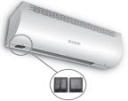
Электрическая тепловая завеса Zilon серия МАСТЕР ДЕКОР ZVV-2E24T 2.0 нерж. | 9b1d225a-0ae9-11eb-84b1-b42e99c8d110 | МАСТЕР ДЕКОР | 48,010.00 ₽ | 24 / 12 / 0
Электрическая тепловая завеса Zilon серия МАСТЕР ДЕКОР ZVV-1.5E9T 2.0 нерж. | 9b1d2257-0ae9-11eb-84b1-b42e99c8d110 | МАСТЕР ДЕКОР | 34,740.00 ₽ | 9 / 6 / 0
Электрическая тепловая завеса Zilon серия МАСТЕР ДЕКОР ZVV-1E6T 2.0 нерж. | 9b1d2255-0ae9-11eb-84b1-b42e99c8d110 | МАСТЕР ДЕКОР | 24,870.00 ₽ | 6 / 3 / 0
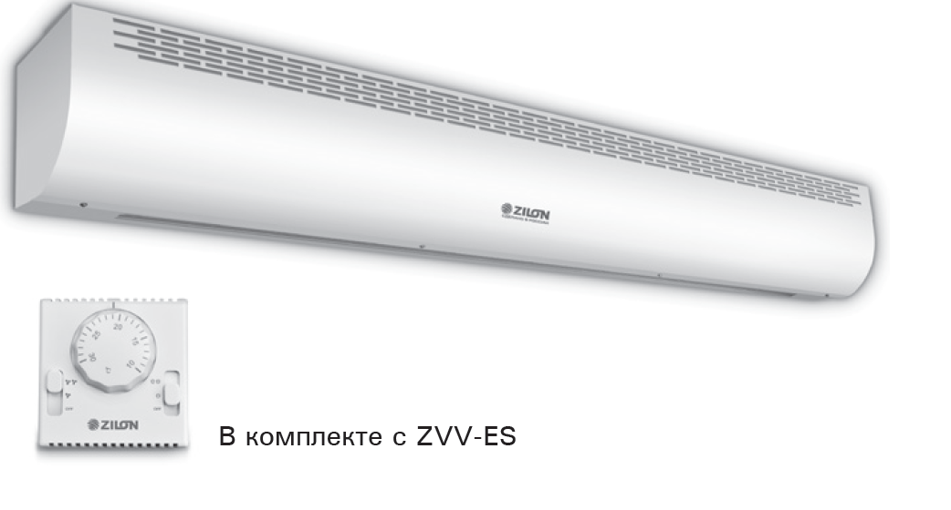
Электрическая тепловая завеса Zilon серия МАСТЕР ДЕКОР ZVV-2E12T 2.0 нерж. | 9b1d2258-0ae9-11eb-84b1-b42e99c8d110 | МАСТЕР ДЕКОР | 44,090.00 ₽ | 12 / 8 / 0
Электрическая тепловая завеса Zilon серия МАСТЕР ДЕКОР ZVV-9T (1 м) 2.0 нерж. | 9b1d2256-0ae9-11eb-84b1-b42e99c8d110 | МАСТЕР ДЕКОР | 24,640.00 ₽ | 9 / 6 / 0
Электрическая тепловая завеса Zilon серия ПРИВРАТНИК ZILON ZVV-0.6E3M со стич-элементом | 9b1d223b-0ae9-11eb-84b1-b42e99c8d110 | ПРИВРАТНИК | 5,280.00 ₽ | 3.0/1.5
Электрическая тепловая завеса Zilon серия ПРИВРАТНИК ZILON ZVV-0.8E5M со стич-элементом | 9b1d223c-0ae9-11eb-84b1-b42e99c8d110 | ПРИВРАТНИК | 7,740.00 ₽ | 5.0/2.5 | ПРИВРАТНИК графит
Электрическая тепловая завеса Zilon серия ПРИВРАТНИК ZILON ZVV-1.0E6S со стич-элементом Пульт управления в комплекте | 9b1d223d-0ae9-11eb-84b1-b42e99c8d110 | ПРИВРАТНИК | 11,060.00 ₽ | 6.0/3.0
Электрическая тепловая завеса Zilon серия ПРИВРАТНИК ZILON ZVV-1.5E9S со стич-элементом Пульт управления в комплекте | 9b1d223e-0ae9-11eb-84b1-b42e99c8d110 | ПРИВРАТНИК | 15,610.00 ₽ | 9.0/4.5 | 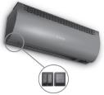
Электрическая тепловая завеса Zilon серия ПРИВРАТНИК графит ZILON ZVV-0.6E3MG со стич-элементом | 9b1d223f-0ae9-11eb-84b1-b42e99c8d110 | ПРИВРАТНИК графит | 5,280.00 ₽ | 3.0/1.5
Электрическая тепловая завеса Zilon серия ПРИВРАТНИК графит ZILON ZVV-0.8E5MG со стич-элементом | 9b1d2240-0ae9-11eb-84b1-b42e99c8d110 | ПРИВРАТНИК графит | 7,740.00 ₽ | 5.0/2.5 | 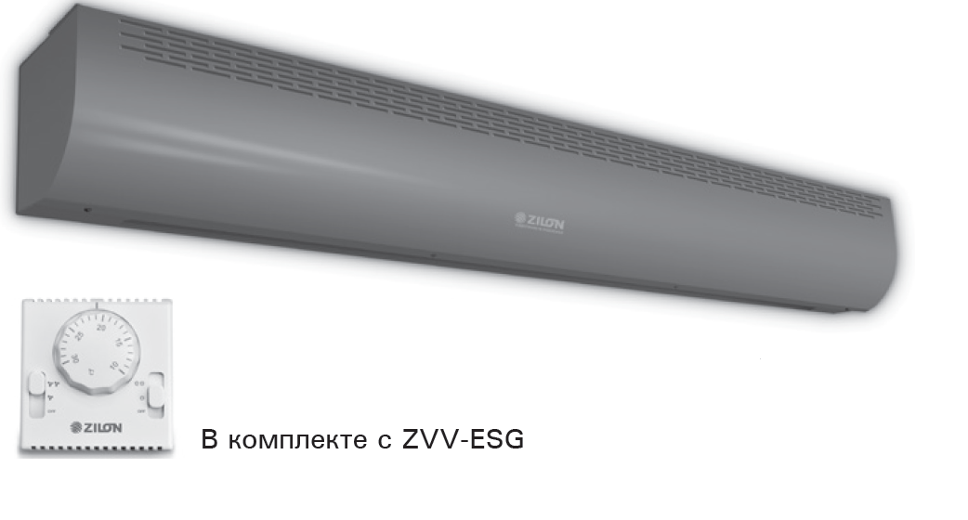
Электрическая тепловая завеса Zilon серия ПРИВРАТНИК графит ZILON ZVV-1.0E6SG со стич-элементом | 9b1d2241-0ae9-11eb-84b1-b42e99c8d110 | ПРИВРАТНИК графит | 11,060.00 ₽ | 6.0/3.0
Электрическая тепловая завеса Zilon серия ПРИВРАТНИК графит ZILON ZVV-1.5E9SG со стич-элементом | 9b1d2242-0ae9-11eb-84b1-b42e99c8d110 | ПРИВРАТНИК графит | 15,610.00 ₽ | 9.0/4.5 | ЭКВАТОР
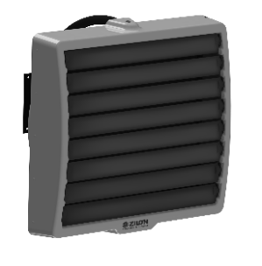
Воздушно-отопительный агрегат Zilon серия ЭКВАТОР HР-30.003W | 9b1d2251-0ae9-11eb-84b1-b42e99c8d110 | ЭКВАТОР | 23,850.00 ₽ | до 42
Воздушно-отопительный агрегат Zilon серия ЭКВАТОР HР-60.003W | 9b1d2252-0ae9-11eb-84b1-b42e99c8d110 | ЭКВАТОР | 28,890.00 ₽ | до 71
Воздушно-отопительный агрегат Zilon серия ЭКВАТОР HР-80.003W | 9b1d2253-0ae9-11eb-84b1-b42e99c8d110 | ЭКВАТОР | 32,340.00 ₽ | до 95

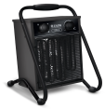
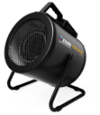

Электрические тепловые пушки:*
Модель |  | Серия | Цена, руб./шт. | Мощность, кВт | БОГАТЫРЬ | ПРОФИ | МИНИ С
Электрическая тепловая пушка Zilon серия БОГАТЫРЬ ZTV-15 | 284b6446-0ad5-11eb-84b1-b42e99c8d110 | БОГАТЫРЬ (ДО 30 кВт) | 12,660.00 ₽ | 0 / 7,5 / 15
Электрическая тепловая пушка Zilon серия БОГАТЫРЬ ZTV-24 | 284b6447-0ad5-11eb-84b1-b42e99c8d110 | БОГАТЫРЬ (ДО 30 кВт) | 16,470.00 ₽ | 0 / 12 / 24
Электрическая тепловая пушка Zilon серия БОГАТЫРЬ ZTV-30 | 284b6448-0ad5-11eb-84b1-b42e99c8d110 | БОГАТЫРЬ (ДО 30 кВт) | 18,440.00 ₽ | 0 / 15 / 30
Электрическая тепловая пушка Zilon серия БОГАТЫРЬ ZTV-9 | 284b6445-0ad5-11eb-84b1-b42e99c8d110 | БОГАТЫРЬ (ДО 30 кВт) | 7,370.00 ₽ | 0 / 6 / 9 | МИНИ | СУХОВЕЙ

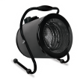
Электрическая тепловая пушка Zilon серия МИНИ ZTV-2 N1 | 284b643f-0ad5-11eb-84b1-b42e99c8d110 | МИНИ | 2,400.00 ₽ | 2
Электрическая тепловая пушка Zilon серия МИНИ С ZTV-2С N1 | 284b6440-0ad5-11eb-84b1-b42e99c8d110 | МИНИ С | 2,730.00 ₽ | 2
Электрическая тепловая пушка Zilon серия ПРОФИ ZTV-3C N2 | 284b6441-0ad5-11eb-84b1-b42e99c8d110 | ПРОФИ | 3,570.00 ₽ | 3.0/1.5
Электрическая тепловая пушка Zilon серия ПРОФИ ZTV-5C N2 | 284b6442-0ad5-11eb-84b1-b42e99c8d110 | ПРОФИ | 4,660.00 ₽ | 4.5/3.0
Электрическая тепловая пушка Zilon серия СУХОВЕЙ ZTV-6C | 284b6443-0ad5-11eb-84b1-b42e99c8d110 | СУХОВЕЙ | 6,140.00 ₽ | 0 / 4 / 6
Электрическая тепловая пушка Zilon серия СУХОВЕЙ ZTV-9C | 284b6444-0ad5-11eb-84b1-b42e99c8d110 | СУХОВЕЙ | 6,750.00 ₽ | 0 / 6 / 9
 | КЛИМАТ ХЭЛП. Ваша скорая климатическая помощь! ООО «Б-ТОРГ» ИНН: 5404098520 / КПП: 540401001 ОГРН: 1205400001344; Юридический адрес: 630052, Новосибирская обл., Новосибирск г, Немировича-Данченко ул, дом 14/1, квартира 31; +7 (383) 381-63-89, +7-953-888-08-91; www.climate-help.ru; Instegram : @climate_help; climate-help@b-torg.ru; *Прайс-лист действителен с 25 октября 2020 года. Цены указаны без НДС! **Не является публичной офертой! Полный ассортимент, актуальные цены и подробности акций уточняйте у нашего менеджера.

Продажа, ремонт, установка и диагностика климатического,
холодильного и отопительного оборудования

